I.17-2566
ภาพถ่ายและรูปตัดขวางลำน้ำสถานีสำรวจอุทกวิทยาน้ำอิง (I.17)
บ้านเจดีย์งาม ต.ท่าวังทอง อ.เมือง จ.พะเยา ปี 2566
 |  |  |  |  |  |  |  |  |  |  |  | 2565 |  |  | 2566
 |  |  |  |  |  |  |  |  |  |  |  | สำรวจเมื่อ 13 ม.ค.2565 |  |  | สำรวจเมื่อ 22 ก.พ.2566
 |  |  |  |  |  |  |  |  |  |  |  | ระยะ | ระดับ | ผิวน้ำ | ระยะ | ระดับ | ผิวน้ำ
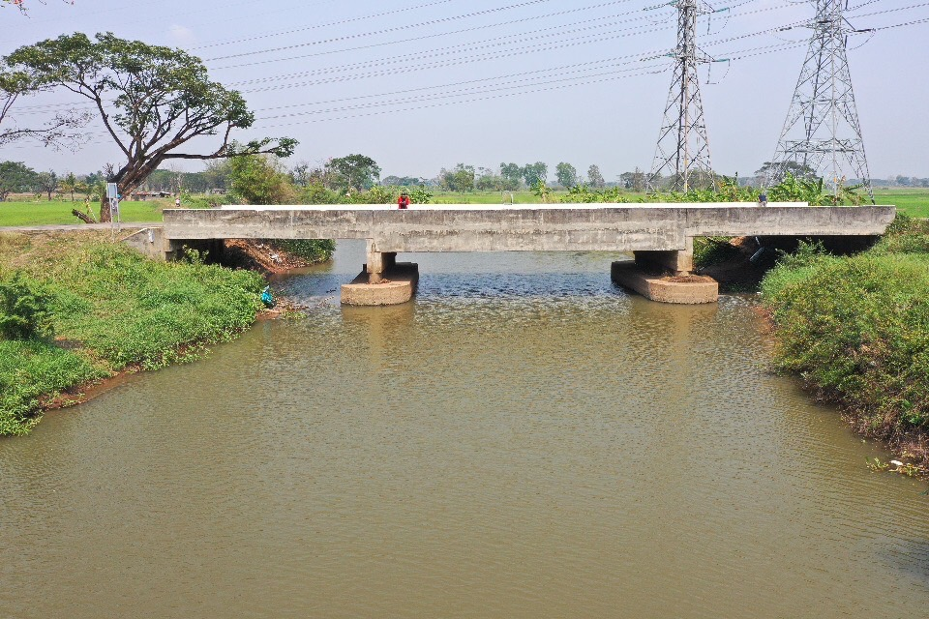
 |  |  |  |  |  |  |  |  |  |  |  | -50 | 390.248 | 387.206 | -50 | 390.131 | 386.966
 |  |  |  |  |  |  |  |  |  |  |  | -40 | 390.187 | 387.206 | -40 | 390.133 | 386.966
 |  |  |  |  |  |  |  |  |  |  |  | -30 | 390.203 | 387.206 | -30 | 390.142 | 386.966
 |  |  |  |  |  |  |  |  |  |  |  | -20 | 390.256 | 387.206 | -20 | 390.211 | 386.966
 |  |  |  |  |  |  |  |  |  |  |  | -10 | 390.435 | 387.206 | -10 | 390.360 | 386.966
 |  |  |  |  |  |  |  |  |  |  |  | 0 | 390.570 | 387.206 | 0 | 390.570 | 386.966
 |  |  |  |  |  |  |  |  |  |  |  | 0 | 388.572 | 387.206 | 0 | 388.407 | 386.966
 |  |  |  |  |  |  |  |  |  |  |  | 1 | 387.206 | 387.206 | 2 | 386.966 | 386.966
 |  |  |  |  |  |  |  |  |  |  |  | 2 | 386.346 | 387.206 | 4 | 386.226 | 386.966
 |  |  |  |  |  |  |  |  |  |  |  | 4 | 386.306 | 387.206 | 6 | 386.266 | 386.966
 |  |  |  |  |  |  |  |  |  |  |  | 6 | 386.686 | 387.206 | 8 | 386.466 | 386.966
 |  |  |  |  |  |  |  |  |  |  |  | 8 | 386.356 | 387.206 | 10 | 386.356 | 386.966
 |  |  |  |  |  |  |  |  |  |  |  | 10 | 385.856 | 387.206 | 12 | 385.756 | 386.966
 |  |  |  |  |  |  |  |  |  |  |  | 12 | 385.106 | 387.206 | 14 | 385.616 | 386.966
รูปตัดขวางลำน้ำน้ำอิงที่แนวสำรวจปริมาณน้ำ
 | รูปตัดปี2566 |  | ระดับน้ำขณะสำรวจ
-50 | 390.131 | 4 | 386.966
-40 | 390.133 | 6 | 386.966
-30 | 390.142 | 8 | 386.966
-20 | 390.211 | 10 | 386.966
-10 | 390.360 | 12 | 386.966
0 | 390.570 | 14 | 386.966
0 | 388.407 | 16 | 386.966
2 | 386.966 | 18 | 386.966
4 | 386.226 | 20 | 386.966
6 | 386.266 | 22 | 386.966
8 | 386.466 | 24 | 386.966
10 | 386.356 | 26 | 386.966
12 | 385.756 | 28
14 | 385.616
16 | 385.716
18 | 384.516
20 | 384.846
22 | 385.266
24 | 385.656
26 | 386.766
28 | 387.121
30 | 387.317
32 | 388.098
34 | 388.982
35 | 389.235
35 | 390.575
40 | 390.470
50 | 390.247
60 | 390.138
70 | 390.109
80 | 390.135
 |  |  |  |  |  |  |  |  |  |  |  | 14 | 384.836 | 387.206 | 16 | 385.716 | 386.966
 |  |  |  |  |  |  |  |  |  |  |  | 16 | 384.726 | 387.206 | 18 | 384.516 | 386.966
 |  |  |  |  |  |  |  |  |  |  |  | 18 | 384.956 | 387.206 | 20 | 384.846 | 386.966
 |  |  |  |  |  |  |  |  |  |  |  | 20 | 385.386 | 387.206 | 22 | 385.266 | 386.966
 |  |  |  |  |  |  |  |  |  |  |  | 22 | 385.676 | 387.206 | 24 | 385.656 | 386.966
 |  |  |  |  |  |  |  |  |  |  |  | 24 | 386.656 | 387.206 | 26 | 386.766 | 386.966
 |  |  |  |  |  |  |  |  |  |  |  | 26 | 387.116 | 387.206 | 28 | 387.121 | 386.966
 |  |  |  |  |  |  |  |  |  |  |  | 28 | 387.452 | 387.206 | 30 | 387.317 | 386.966
 |  |  |  |  |  |  |  |  |  |  |  | 30 | 387.971 | 387.206 | 32 | 388.098 | 386.966
 |  |  |  |  |  |  |  |  |  |  |  | 32 | 388.975 | 387.206 | 34 | 388.982 | 386.966
 |  |  |  |  |  |  |  |  |  |  |  | 34 | 389.220 | 387.206 | 35 | 389.235 | 386.966
 |  |  |  |  |  |  |  |  |  |  |  | 35 | 390.575 | 387.206 | 35 | 390.575 | 386.966
 |  |  |  |  |  |  |  |  |  |  |  | 35 | 390.456 | 387.206 | 40 | 390.470 | 386.966
 |  |  |  |  |  |  |  |  |  |  |  | 40 | 390.131 | 387.206 | 50 | 390.247 | 386.966
 |  |  |  |  |  |  |  |  |  |  |  | 50 | 390.158 | 387.206 | 60 | 390.138 | 386.966
 |  |  |  |  |  |  |  |  |  |  |  | 60 | 389.965 | 387.206 | 70 | 390.109 | 386.966
 |  |  |  |  |  |  |  |  |  |  |  | 70 | 389.965 | 387.206 | 80 | 390.135 | 386.966
 |  |  |  |  |  |  |  |  |  |  |  | 80 | 389.968 | 387.206
ระยะ | -50 | -40 | -30 | -20 | -10 | 0 | 0 | 2 | 4 | 6 | 8
ระดับ | 390.131 | 390.133 | 390.142 | 390.211 | 390.360 | 390.570 | 388.407 | 386.966 | 386.226 | 386.266 | 386.466
ระยะ | 10 | 12 | 14 | 16 | 18 | 20 | 22 | 24 | 26 | 28 | 30
ระดับ | 386.356 | 385.756 | 385.616 | 385.716 | 384.516 | 384.846 | 385.266 | 385.656 | 386.766 | 387.121 | 387.317
ระยะ | 32 | 34 | 35 | 35 | 40 | 50 | 60 | 70 | 80
ระดับ | 388.098 | 388.982 | 389.235 | 390.575 | 390.470 | 390.247 | 390.138 | 390.109 | 390.135
ระยะ
ระดับ
ระยะ
ระดับ
ระยะ
ระดับ

 | BM. | 390.573 | ม.(ร.ท.ก.) |  | ตลิ่งฝั่งซ้าย | 390.570 | ม.(ร.ท.ก.) |  | ตลิ่งฝั่งขวา | 390.575 | ม.(ร.ท.ก.)
 | ท้องน้ำ | 384.516 | ม.(ร.ท.ก.) |  | ศูนย์เสา | 386.266 | ม.(ร.ท.ก.) |  | สำรวจเมื่อ 22 ก.พ.2566

 |  |  |  |  |  |  |  |  | ผู้สำรวจ นายสุภเดช เตชะสา

 |  |  |  | ตรวจสอบหมุดหลักฐานแล้ว

 |  |  |  |  | เปลี่ยนรูปแล้ว

